cible cantonale
Association Sportive Genevoise de Tir |  |  | ASGT
Case postale 166 - 1211 Genève 4

CIBLE CANTONALE |  | C50

Commande de Primes

Société: |  |  | Année:

Prénom et nom du tireur | Année de Naissance | * Total des mentions | Choisir la ou les primes
 |  |  | 1 | 2 | 3 | 4

* deux mentions honorables sont nécessaire pour une prime

1 2 3 4
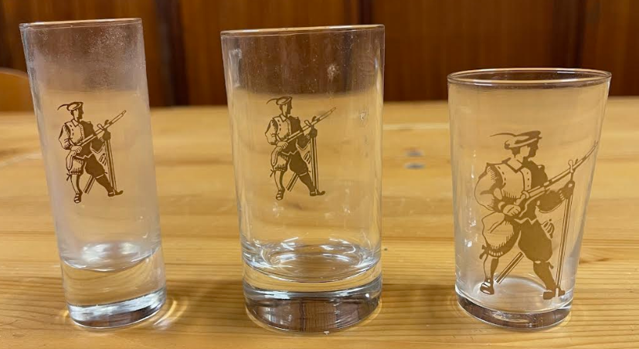


Prime 1 = 1 verre à alcool
Prime 2 = 1 verre à eau
Prime 3 = 2 verres à vin blanc
Prime 4 = 1 verre à pied

Le formulaire est à retourner: |  | Délai:
ASGT |  | 30 septembre
Case postale 166
1211 Genève 4

Document disponnible www.a-s-g-t.ch / documents / Carabine 50m

